1Relación de Equipos p Mtto
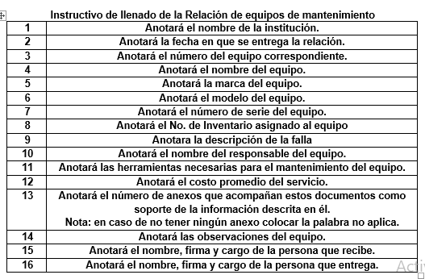
RELACIÓN DE EQUIPOS PARA MANTENIMIENTO
Referencia a la Norma ISO 9001:2015
8.1,8.2.2,8.2.3,8.5.1,8.5.2,85.3, 10.2.2, 10.3
 |  |  |  |  |  |  |  |  |  |  | Código: CR-PP-PO-03-01
 |  |  |  |  |  |  |  |  |  |  | Revisión: _1__

 |  | Institución:(1) |  |  |  |  |  | Fecha: (2)

No. | Nombre del Equipo |  |  | Marca | Modelo | Serie | No. Inventario | Descripción de falla | Responsable | Herramientas | Costo promedio | Anexo
(3) | (4) |  |  | (5) | (6) | (7) | (8) | (9) | (10) | (11) | (12) | (13)

 |  | ANEXOS |  |  |  | OBSERVACIONES
 | 1) Manuales |  | 4) Software |  |  |  |  | (14)
 | 2) Cables |  | 5) Accesorios
 | 3) Diagramas |  | 6) Otros

 | (15) |  |  |  |  |  | (16)
 | Nombre y Cargo de la persona que recibe |  |  |  |  |  | Nombre y Cargo de la persona que entrega
 |  | Toda copia en PAPEL es un" Documento No Controlado" a excepcion del original |  |  |  |  |  | REV. 1

2Resguardo, Diagnóstico y Lista
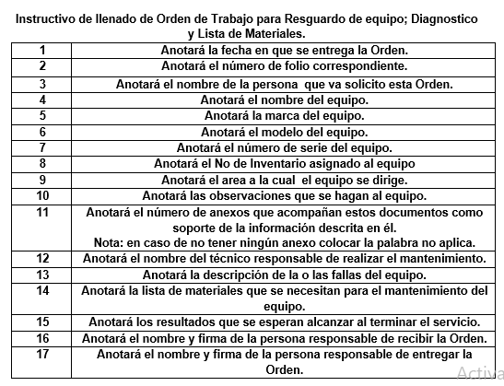
ORDEN DE TRABAJO PARA RESGUARDO DE EQUIPO, DIAGNÓSTICO Y LISTA DE MATERIALES
Referencia a la Norma ISO 9001:2015
8.3.4, 8.6, 10.2.1, 10.2.2
0
 |  |  |  |  | Código: CR-PP-PO-03-02
 |  |  |  |  | Revisión: 1

 |  |  | FECHA DE INGRESO: (1)
 |  |  | FOLIO: (2)

DESCRIPCION DEL EQUIPO
SOLICITANTE: (3) |  |  | NOMBRE DEL EQUIPO: (4)
MARCA: (5) |  | MODELO: (6) |  |  | SERIE: (7)
NO. INVENTARIO: (8) |  |  |  |  | AREA: (9)

OBSERVACIONES: (10)

ANEXOS: (11)

MANUALES |  | DIAGRAMAS |  |  | ACCESORIOS
CABLES |  | SOFTWARE |  |  | OTROS

TÉCNICO(S) ASIGNADO(S) (12)

DESCRIPCIÓN DE ACTIVIDADES
ACCIÓN A REALIZAR | EL TÉCNICO SERÁ EL RESPONSABLE DEL RESGUARDO DEL EQUIPO.
 | REALIZAR EL DIAGNÓSTICO DEL EQUIPO Y DETERMINAR SI ES FACTIBLE REALIZAR LA REPARACIÓN Y/O MANTENIMIENTO.
 | HACER UNA LISTA DEL MATERIAL NECESARIO PARA EL MANTENIMIENTO DEL EQUIPO.
 | DETERMINACIÓN DE LAS CAUSAS DE LA NO CONFORMIDAD

DESCRIPCION DE LA FALLA :(13)

LISTA DE MATERIALES (14):

RESULTADOS A ALCANZAR (15)

Recibe (16) |  |  |  | Entrega (17)

3Orden de Trabajo
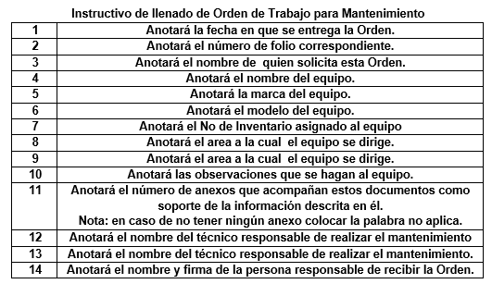
ORDEN DE TRABAJO PARA MANTENIMIENTO
Referencia a la Norma ISO 9001:2015
8.2.2,8.2.3, 8.3.5 ,8.6, 10.2.1, 10.2.2
 |  |  |  |  |  | Código: CR-PP-PO-03-03
 |  |  |  |  |  | Revisión: 1

 |  |  |  | FECHA DE INGRESO: (1)
 |  |  |  | FOLIO: (2)

DESCRIPCION DEL EQUIPO
SOLICITANTE: (3) |  |  |  | NOMBRE DEL EQUIPO: (4)
MARCA: (5) |  |  | MODELO: (6) |  |  | SERIE: (7)
NO. INVENTARIO: (8) |  |  |  |  |  | AREA: (9)

OBSERVACIONES: (10)

ANEXOS: (11)

MANUALES |  |  | DIAGRAMAS |  |  | ACCESORIOS
CABLES |  |  | SOFTWARE |  |  | OTROS

 |  |  |  |  | ORDEN DE TRABAJO:

TÉCNICO(S) ASIGNADO(S) (12)

DESCRIPCIÓN DE ACTIVIDADES
ACCIÓN A REALIZAR |  | EL TÉCNICO SERÁ EL RESPONSABLE DEL RESGUARDO DEL EQUIPO.
 |  | REALIZAR EL DIAGNÓSTICO DEL EQUIPO Y DETERMINAR SI ES FACTIBLE REALIZAR LA REPARACIÓN Y/O MANTENIMIENTO.
 |  | HACER UNA LISTA DEL MATERIAL NECESARIO PARA EL MANTENIMIENTO DEL EQUIPO.
 |  | DETERMINACIÓN DE LAS CAUSAS DE LA NO CONFORMIDAD

 | PERSONA QUE RECIBE (13) |  |  |  | PERSONA QUIEN ENTREGA (14)

 | NOMBRE Y FIRMA |  |  |  | NOMBRE Y FIRMA

 | Toda copia en papel es un" Documento No Controlado" a excepcion del original

CR-PP-PO-03-01 Rev. 2 | Toda copia en papel es un" Documento No Controlado" a excepcion del original |  |  |  |  |  | Rev.1

4Reporte Técnico Y Pruebas Func
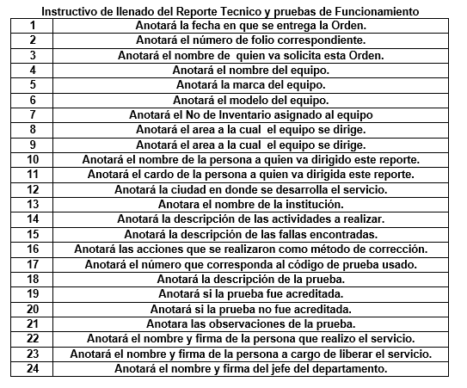
REPORTE TECNICO Y PRUEBAS DE FUNCIONAMIENTO
Referencia a la Norma ISO 9001:2015
8.5.4, 8.6, 8.7, 8.7.2, 10.1, 10.2.1, 10.2.2
 |  |  |  |  |  | Código: CR-PP-PO-03-04
 |  |  |  |  |  | Revisión: 1

 |  |  |  | FECHA : (1)
 |  |  |  | ORDEN DE TRABAJO: (2)

DESCRIPCION DEL EQUIPO
SOLICITANTE: (3) |  |  |  | NOMBRE DEL EQUIPO: (4)
MARCA: (5) |  |  | MODELO: (6) |  |  | SERIE: (7)
NO. INVENTARIO: (8) |  |  |  |  |  | AREA: (9)

DIRIGIDO A: (10) |  |  |  | CARGO:(11)
LUGAR :(12) |  |  |  | PLANTEL :(13)

DESCRIPCION DE LAS ACTIVIDADES (14)

DESCRICIÓN DE FALLAS ENCONTRADAS :(15)

CORRECCIONES REALIZADAS (REVISAR LA EFICACIA DE CUALQUIER ACCIÓN CORRECTIVA TOMADA) :(16)

CÓDIGO DE PRUEBA
 | Electrónico | Eléctrico | Mecánico | Químico | Computo | Otro
 | 1 | 2 | 3 | 4 | 5 | 6
No. | DESCRIPCION |  |  | OPERACIÓN |  | OBSERVACIONES
 |  |  |  | A | NA
(17) |  | (18) |  | (19) | (20) | (21)

(22) |  |  | (23) |  |  | (24)
NOMBRE Y FIRMA |  |  | NOMBRE Y FIRMA |  |  | NOMBRE Y FIRMA
REALIZÓ EL SERVICIO |  | LIBERACIÓN DE SERVICIO |  |  |  | JEFE DE DEPARTAMENTO
 | Toda copia en PAPEL es un" Documento No Controlado" a excepcion del original

